aa-proto
ω

aa-pixel
320

標準の眉毛の位置
中央の赤■が眉毛の基準点
2つの三角形で斜めの眉毛を表現

AAFace用の眉毛の位置
おおよその位置、微調整は実際に描画させてから行う

口の基準点この座標をもとに、丸や四角の座標を計算する

背景色と同色の四角を重ねることで、円の上部を見えなくする

目は標準の顔の位置をそのまま使用する

240

黒い円と背景色の円という
２つの円を重ねることで、
ω の部分を形成する

Laputa-proto
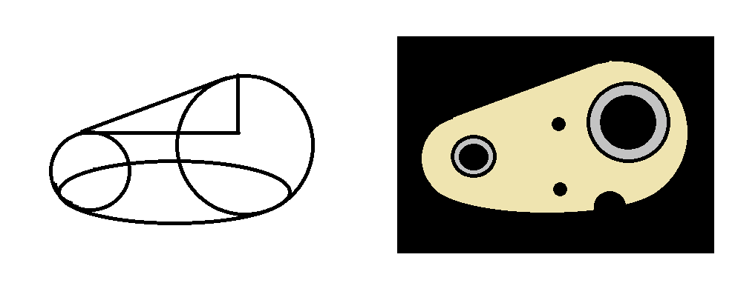

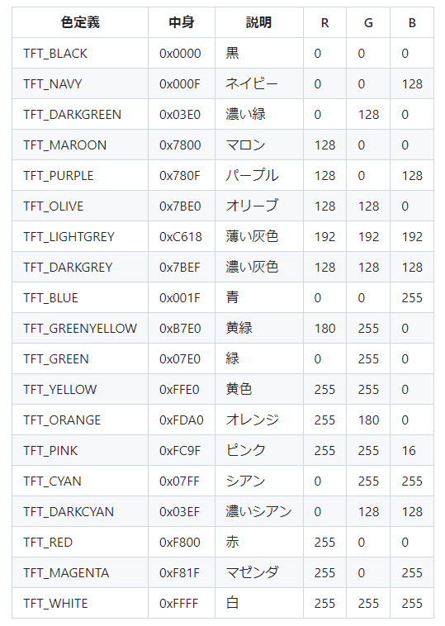

16bit color : 0xf6f6

